Cách connect với DB
Bước 1:
 | Tải project theo link này( cả project tải xuống ) nếu không muốn bị lỗi
 |  | https://fptuniversity-my.sharepoint.com/:f:/g/personal/hangnt169_fpt_edu_vn/Ek6uds8uLf1EqedpwW4RAlsBoyPeqpF7_b_FuFHKe4Fgag?e=M7Nkpp

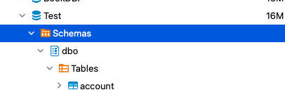
Bước 2:
 | Tải xong project thì đầu tiên chạy file script.sql trước.

Bước 3:
 | Xong mở project chạy netbean. Thay thế mk của sql và ấn run ( dòng 20) thành mk của tài khoản sa của mình

Bước 5:
 | Ấn run file và chạy:
 | => Ra kết quả như thế này là done:

Các lỗi có thể gặp phải
Lỗi 1:

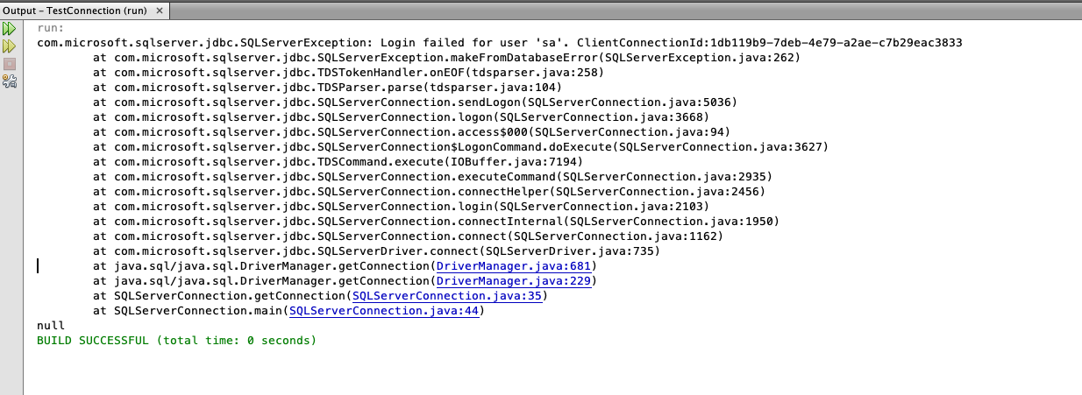

=>Cách fix
 | Xem lại mật khẩu tk sa xem đã đúng hay chưa. Nếu chưa đúng thì chỉnh lại . Nếu đúng rồi thì check lại lúc cài đặt tài khoản sa xem có vấn đề gì quay lại sheet | Cách Set up tài khoản sa '!A1

Lỗi 2:
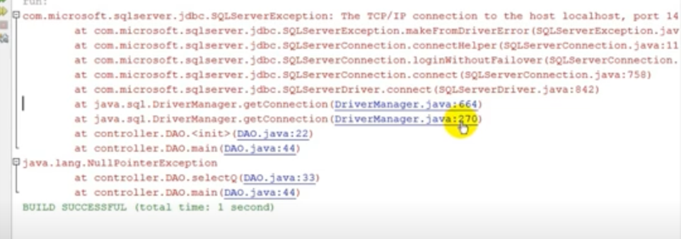

=> Cách Fix:
 | https://youtu.be/tFXZiHMZJmg

Lỗi 3:

=> Cách fix:
 | Thêm đoạn này : ";encrypt=true;trustServerCertificate=true;"

 | => Riêng lỗi này nếu mà thêm đoạn kia vào mà không run được thành công thì => CÀI LẠI WIN

